Sheet1
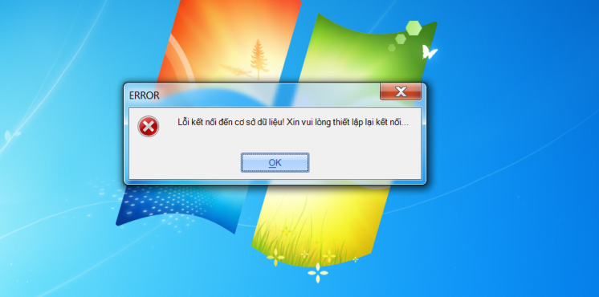
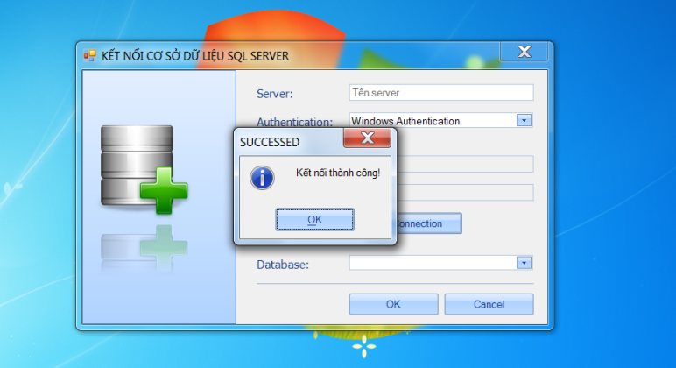
STT | Lỗi | Trạng thái
1 | Xuất hiện bảng thông báo lỗi kết nối trước khi nhập tên server
2 | Nhấn nút 'Test Connection' (trước khi nhập tên server) vẫn xuất hiện bảng "Kết nối thành công"
3 | Xuất hiện bảng thông báo thoái khỏi chương trình sau khi hoàn thành kết nối tới DTB
4 | Lỗi tạo ra con trỏ 'Pointer.cur'
5
6
7
8
9 |  |  | 1 | 2
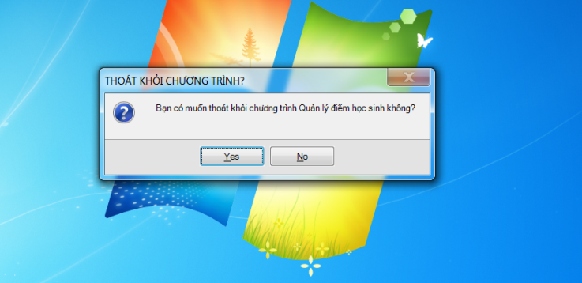
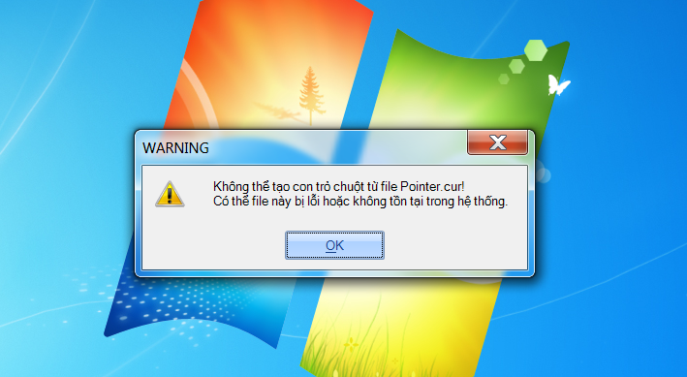
10
11
12
13
14
15
16
17
18 |  |  | 3
19
20 |  |  |  | 4

